상품제안서
레그노아트 프리미엄 와인 오프너 WF-4DX-[별도문의] 인쇄무료 | 상품코드: F00201

 |  | 02-412-0044 | www.easy1.co.kr
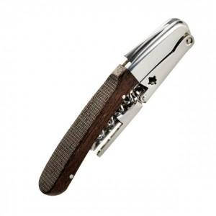 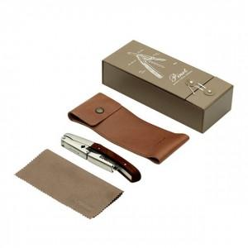 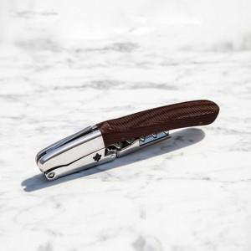

【상세/제작정보】

【인쇄/포장옵션】 | / 포장지포장

【공급단가】 | 수량
*VAT별도 | 단가

【상품 URL】 | https://easy1.co.kr:443/src/goods_detail.php?gdno=201

